weather
signupf

1) 개요 |  |  |  |  | 메시지 | 설명
기상청 날씨 연동 - 사용자용 날씨 제공 API 시스템 앱 사용자에게 날씨 정보를 제공하기 위해, 서버에서 기상청 데이터를 가져와 사용자 요청에 응답하는 API를 제공합니다. 이 API는 주기적으로 기상청 데이터를 갱신하며, 사용자 위치 기반의 날씨 정보를 제공합니다. 1) Client(App) → WeatherServer API 요청 2) WeatherServer → 기상청 OpenAPI WeatherServer는 내부적으로 기상청 OpenAPI를 호출하여 날씨 데이터 응답 3) WeatherServer → Client(App) 응답받은 날씨 정보는 앱 내 사용자 화면에 표시 4) 특별한 상황에 실패값 응답 및 기타 응답 실패시 "status": "error" 와 함께 에러 메시지 반환 일반적인 정상 상황은 최신 날씨 데이터를 리턴하며 성공을 반환합니다. |  |  |  |  | 200번대 | 성공
 |  |  |  |  | 400번대 | 입력값 오류
2) 요청 |  |  |  |  | 500번대 | 실패
Method | Path |  | Content-Type
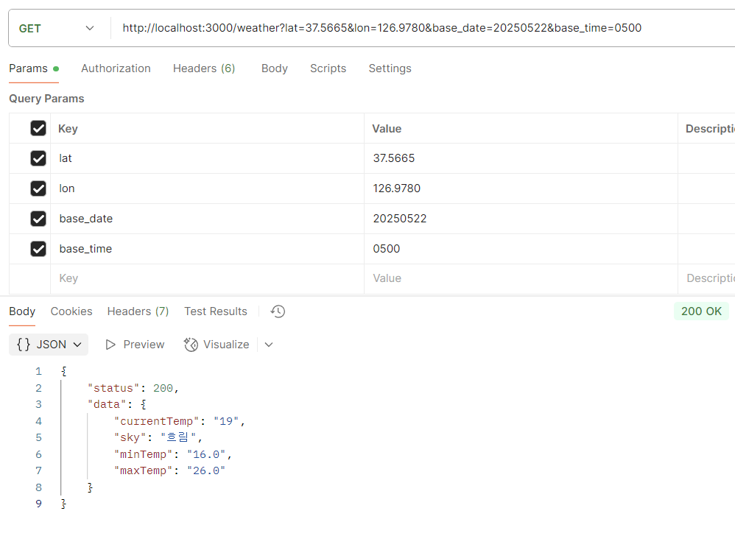
GET | /weather (예시) http://localhost:3000/weather?lat=37.5665&lon=126.9780&base_date=20250516&base_time=0500 |  | application/json

3) 요청 파라메터
명칭 | 변수명 | 설명 | Type | Mandatory
발표일자 | base_date | ‘25년 5월 1일 발표' - 조회할 일자 호출 | string | Y
발표시각 | base_time | 06시 발표(정시단위) -매시각 10분 이후 호출 | string | Y
위도 | lat | 예보지점의 X 좌표값으로 변환하기 위함 | int | Y
경도 | lon | 예보지점의 Y 좌표값으로 변환하기 위함 | int | Y

4) 응답 JSON
명칭 | 변수명 | 설명 | Type | Mandatory
현재기온 | currentTemp | 발표시간 기중 기온(TMP) - 조회할 일자 호출 | string | Y
하늘상태 | sky | 하늘상태 - (맑음, 구름 많음, 흐림) | string | Y
최저기온 | minTemp | 일 최저기온 (TMN) | string | Y
최고기온 | maxTemp | 일 최고기온 (TMX) | string | Y

place
signupf

1) 개요 |  |  |  |  | 메시지 | 설명
사용자 위치 기반의 장소 탐색 API 시스템 - 병원/경로당/쉼터 정보 제공 앱 사용자에게 주변 병원, 경로당 정보를 제공하기 위해, 사용자의 현재 위치를 기반으로 선택한 카테고리에 따라 해당 정보를 조회하는 API입니다. 1. Client(App) → Server : 사용자가 선택한 카테고리, 현재 위치 정보를 기반으로 장소 요청 2. Server → 내부 메모리(DB or CSV 기반) : 서버는 미리 로딩된 병원, 경로당 데이터를 검색하여 결과 반환 3. Server → Client(App) : 거리순으로 정렬된 결과를 JSON 배열로 응답 4. 오류 또는 잘못된 요청 시 : { "status": "error", "message": "..." } 형태로 반환 |  |  |  |  | 200번대 | 성공
 |  |  |  |  | 400번대 | 입력값 오류
2) 요청 |  |  |  |  | 500번대 | 실패
Method | Path |  | Content-Type
GET | /place (예시) http://localhost:3000/places?category=hospital&lat=36.63&lon=127.45&range=1 |  | application/json
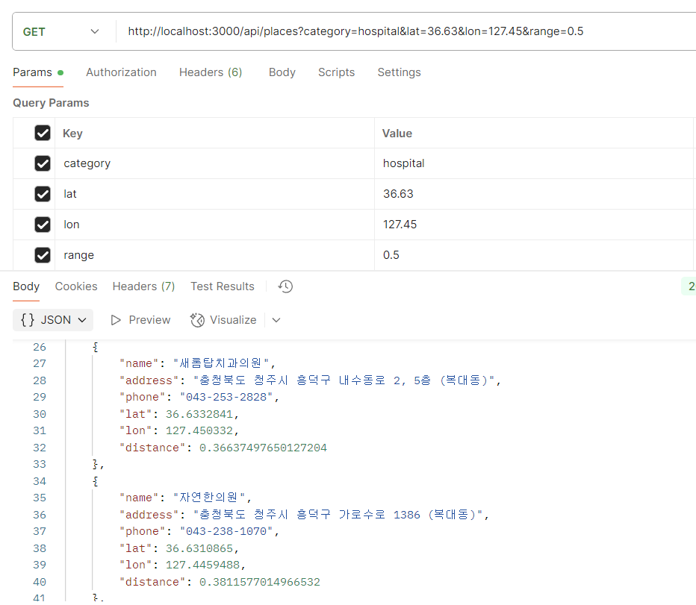

3) 요청 파라메터
명칭 | 변수명 | 설명 | Type | Mandatory
카테고리 | category | 0: hospital, 1: shelter, 2: care | string | Y
위도 | lat | 사용자의 위도 좌표 | float | Y
경도 | lon | 사용자의 경도 좌표 | float | Y
반경 | range | 탐색 반경 (단위: km) - 0.5, 1 등등 기본값(default): 1km | float | N

4) 응답 JSON
명칭 | 변수명 | 설명 | Type | Mandatory
시설명 | name | 병원, 경로당, 쉼터의 시설명 | string | Y
주소 | address | 시설의 전체 주소 (도로명주소) | string | Y
전화번호 | phone | 시설의 연락처 | string | Y
위도 | lat | 시설의 위도 | float | Y
경도 | lon | 시설의 경도 | float | Y
거리 | distance | 사용자와의 거리 (단위: km, 소수점) | float | Y

login
login

1) 개요 |  |  |  |  | 메시지 | 설명
로그인 웹페이지 유저 회원 가입시 기본적인 검증(닉네임 중복등) 확인이 되면 게임서버에 signupf API 호출 1) WebServer → GameServer API signupf API 요청 2) GameServer → WebServer GameUserId(게임서버 캐릭터 ID) 응답 3) 응답 성공시 응답받는 GameUserId 를 웹 User DB에 등록 ==> 웹회원 User DB 에 GameUserId 컬럼 신규 추가 필요 4) 특별한 상황에 실패값 응답 및 기타 응답 실패시 최종 회원 가입 실패 처리 필요(비정상적 상황 대비) 일반적인 정상 상황은 GameUserId 를 리턴하여 응답하며 성공을 반환합니다. 5) AccountId, 닉네임 생성 관련 일반 정형화된 기본 방식 (Null Or WhiteSpace, 특수문자 금지등) 사용하여 구현 부탁 드립니다. 다만 길이 관련해서는 싱크가 필요해서 AccountId, Nickname 두 부분은 2자 이상 ~ 16자리 이하 |  |  |  |  | 200번대 | 성공
 |  |  |  |  | 400번대 | 입력값 오류
2) 요청 |  |  |  |  | 500번대 | 실패
Method | Path |  | Content-Type
POST | /member/login |  | application/json

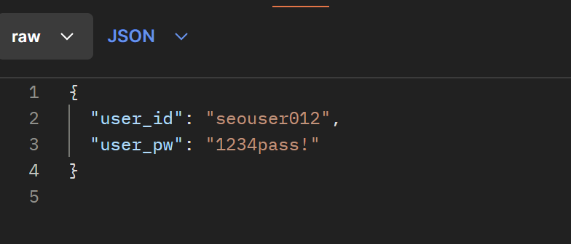
3) 요청 파라메터
명칭 | 변수명 | 설명 | Type | Mandatory
유저 아이디 | user_id | 유저 아이디 |  | Y(M)
유저 비밀번호 | user_pw | 유저 비밀번호 |  | Y(M)

4) 응답 JSON
명칭 | Key | 설명 | Type | Mandatory
결과값 | message | 로그인 성공 | string | Y(M)
유저 고유번호 | user_num | 유저 고유 번호 | string | Y(M)

 |  |  |  | API 목록 가기

find ID
findID

1) 개요 |  |  |  |  | 메시지 | 설명
아이디 찾기 |  |  |  |  | 200번대 | 성공
 |  |  |  |  | 400번대 | 입력값 오류
2) 요청 |  |  |  |  | 500번대 | 실패
Method | Path |  | Content-Type
POST | /member/findid |  | application/json
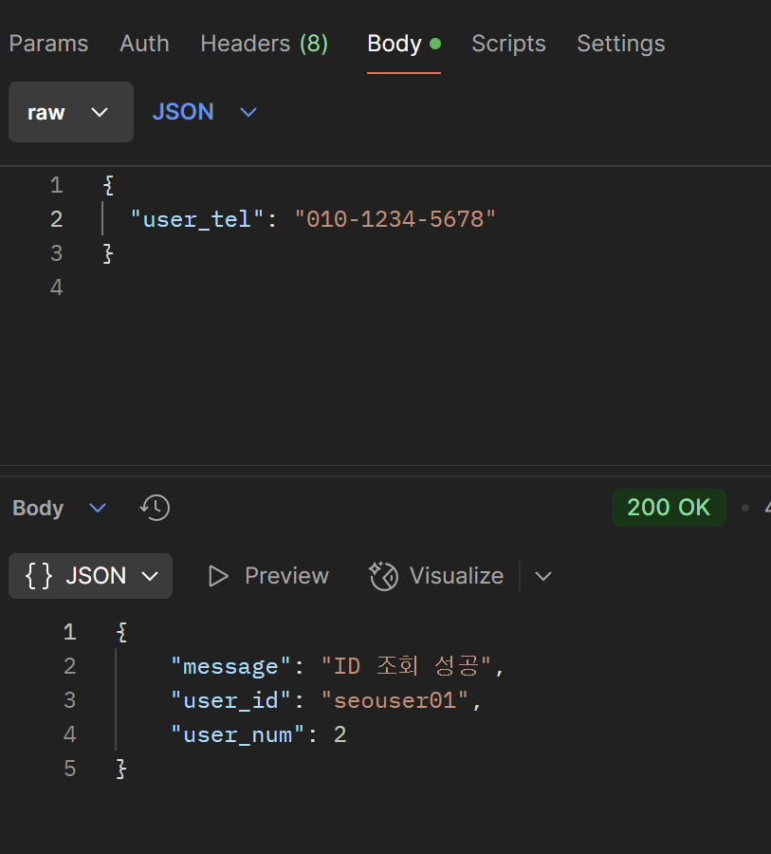

3) 요청 파라메터
명칭 | 변수명 | 설명 | Type | Mandatory
유저 연락처 | user_tel | 가입할 때 사용된 유저 연락처 '-' 없이 |  | Y(M)

4) 응답 JSON
명칭 | Key | 설명 | Type | Mandatory
결과값 | message | ID 조회 성공 | String
유저 아이디 | user_id | 유저 아이디 | String
유저 고유 번호 | user_num | 유저 고유 번호

 |  |  |  | API 목록 가기

